Aufbau

 | Schematischer Aufbau DC-USV Hybrid für Batterien und Ultracaps UIN = 230 V AC UOUT = 24 V DC

Option
Start-Taster
Netzteil mit DC USV
AKKUTEC 2403 VdS
Kondensatormodul
C-TEC 2425 P
Option
Gateway
Option
Sicherungsplatine
.
.
.
 | L | + | +
230 V AC
U_{B}
24 V DC
.
.
U_{e}/U_{a}
U_{e}/U_{a}
24 V DC
AC
 | N | - | -
.
1,4 kJ
DC
U_{BAT}
Gateway
 | PE
 |  | +
Temp 1 Temp 2
Batterie
NBBH 2424
RS 232
 |  | -
I I . . I . . . I I
24 V Abgänge
Fusebridge
RS 232
Temperatursensor

- + Batterie
- + Batterie
123 x 65 x 192
C-TEC 2425 P

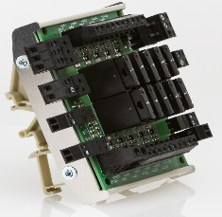
107 x 120 x 68
FB 2410-10
AKKUTEC 2403 VdS
153 x 72 x 125
LAN/PC
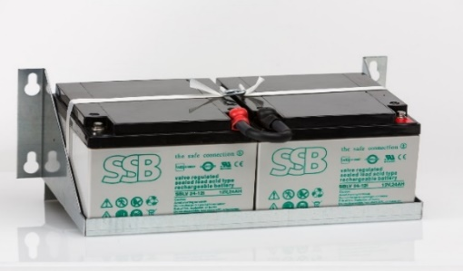
NBBH2424
137 x 335 x 200
99 x 45 x 114
Gateway PMDV

Abmessungen in mm Höhe x Breite x Tiefe
Irrtümer vorbehalten!

